0~20°-R
HR770nm-830nm HT450-550nm 分色镜, 0°~45°
 |  |  | 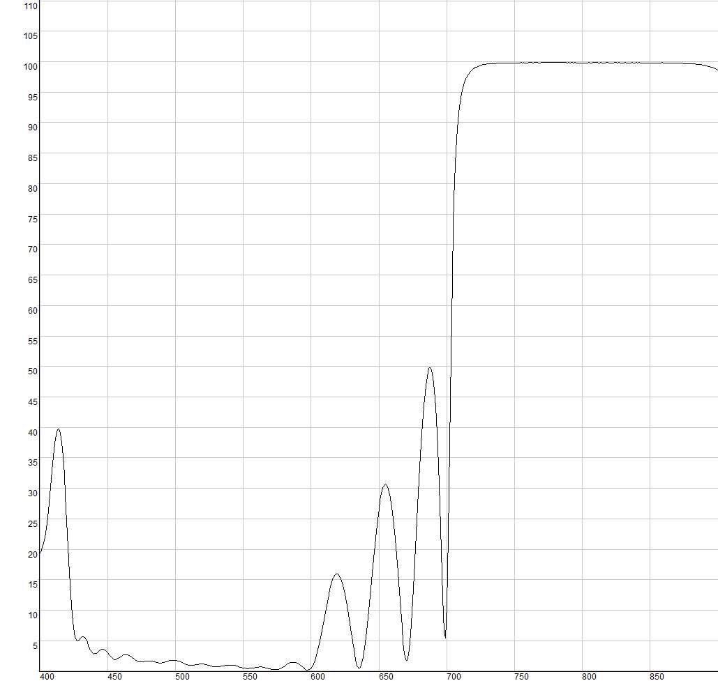

免责声明：此处提供的数据仅供参考。不同批次的性能数据会有轻微变化。有关此数据的使用或可靠性的任何问题，请联系技术支持。 | Product Raw Data
 | 材料K9，入射角0°~45°
 | 反射R>99.5%@770nm-830nm
 | 透射T>90%@450-550nm

 | HR770nm-830nm HT450-550nm 分色镜, 0°~45°
 | Wavelength (nm) | Reflectance(%)
 | 400 | 19.34
 | 405 | 23.4
 | 410 | 35.35
 | 415 | 39.01
 | 420 | 24.59
 | 425 | 7.09
 | 430 | 5.41
 | 435 | 4.71
 | 440 | 2.86
 | 445 | 3.49
 | 450 | 3
 | 455 | 1.93
 | 460 | 2.37
 | 465 | 2.69
 | 470 | 1.92
 | 475 | 1.53
 | 480 | 1.69
 | 485 | 1.52
 | 490 | 1.37
 | 495 | 1.65
 | 500 | 1.81
 | 505 | 1.39
 | 510 | 1
 | 515 | 1.07
 | 520 | 1.18
 | 525 | 0.96
 | 530 | 0.74
 | 535 | 0.86
 | 540 | 1.03
 | 545 | 0.87
 | 550 | 0.55
 | 555 | 0.46
 | 560 | 0.65
 | 565 | 0.67
 | 570 | 0.37
 | 575 | 0.27
 | 580 | 0.76
 | 585 | 1.4
 | 590 | 1.31
 | 595 | 0.47
 | 600 | 0.45
 | 605 | 3.43
 | 610 | 9.11
 | 615 | 14.31
 | 620 | 15.93
 | 625 | 12.62
 | 630 | 5.67
 | 635 | 0.57
 | 640 | 4.55
 | 645 | 16.17
 | 650 | 26.52
 | 655 | 30.66
 | 660 | 25.95
 | 665 | 13.12
 | 670 | 1.88
 | 675 | 11.3
 | 680 | 33.5
 | 685 | 47.68
 | 690 | 48.06
 | 695 | 27.03
 | 700 | 10.81
 | 705 | 73.59
 | 710 | 93.29
 | 715 | 97.6
 | 720 | 98.88
 | 725 | 99.36
 | 730 | 99.6
 | 735 | 99.68
 | 740 | 99.78
 | 745 | 99.77
 | 750 | 99.81
 | 755 | 99.83
 | 760 | 99.82
 | 765 | 99.86
 | 770 | 99.85
 | 775 | 99.84
 | 780 | 99.84
 | 785 | 99.83
 | 790 | 99.84
 | 795 | 99.82
 | 800 | 99.8
 | 805 | 99.84
 | 810 | 99.82
 | 815 | 99.82
 | 820 | 99.82
 | 825 | 99.83
 | 830 | 99.8
 | 835 | 99.81
 | 840 | 99.82
 | 845 | 99.81
 | 850 | 99.8
 | 855 | 99.8
 | 860 | 99.8
 | 865 | 99.76
 | 870 | 99.74
 | 875 | 99.7
 | 880 | 99.65
 | 885 | 99.58
 | 890 | 99.38
 | 895 | 99.12
 | 900 | 98.62

0~45°-T
HR770nm-830nm HT450-550nm 分色镜, 0°~45°
0~20°°
45°
 |  |  |  | 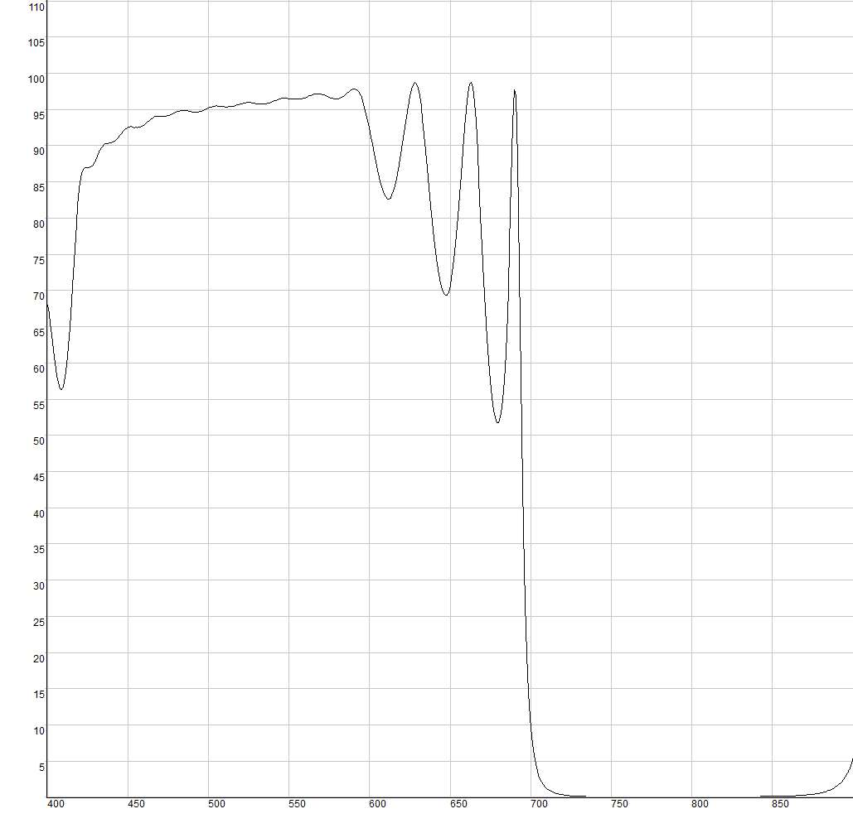
 |  | Product Raw Data
免责声明：此处提供的数据仅供参考。不同批次的性能数据会有轻微变化。有关此数据的使用或可靠性的任何问题，请联系技术支持。 |  | 材料K9 | 入射角0°~45°
 |  | 反射R>99.5%@770nm-830nm
 |  | 透射T>90%@450-550nm
HR770nm-830nm HT450-550nm 分色镜
 | Wavelength (nm) | 0°~20° | 45°
 |  | T(%) | T(%)
 | 400 | 67.98 | 92.22
 | 405 | 59.98 | 97.23
 | 410 | 56.78 | 95.97
 | 415 | 68.55 | 97.82
 | 420 | 84.13 | 96.93
 | 425 | 86.91 | 96.89
 | 430 | 88.01 | 98.19
 | 435 | 90.13 | 96.98
 | 440 | 90.37 | 96.67
 | 445 | 91.37 | 98.14
 | 450 | 92.52 | 98.15
 | 455 | 92.53 | 97.32
 | 460 | 92.83 | 97.84
 | 465 | 93.77 | 98.52
 | 470 | 94.08 | 98.29
 | 475 | 94.17 | 98.14
 | 480 | 94.62 | 98.61
 | 485 | 94.85 | 98.64
 | 490 | 94.63 | 98.26
 | 495 | 94.69 | 98.33
 | 500 | 95.15 | 98.7
 | 505 | 95.48 | 98.73
 | 510 | 95.4 | 98.46
 | 515 | 95.42 | 98.6
 | 520 | 95.74 | 98.88
 | 525 | 95.94 | 98.51
 | 530 | 95.77 | 97.75
 | 535 | 95.77 | 97.74
 | 540 | 96.1 | 98.08
 | 545 | 96.46 | 96.47
 | 550 | 96.51 | 91.8
 | 555 | 96.41 | 86.47
 | 560 | 96.62 | 84.35
 | 565 | 97.04 | 87.65
 | 570 | 97.12 | 92.94
 | 575 | 96.7 | 92.78
 | 580 | 96.47 | 86.36
 | 585 | 97.03 | 78.27
 | 590 | 97.77 | 74.1
 | 595 | 96.68 | 77.95
 | 600 | 92.41 | 82.16
 | 605 | 86.61 | 76.91
 | 610 | 82.9 | 75.13
 | 615 | 83.74 | 77.81
 | 620 | 89.51 | 75.43
 | 625 | 96.75 | 45.92
 | 630 | 97.95 | 35.9
 | 635 | 89.18 | 41.36
 | 640 | 77.38 | 55.03
 | 645 | 70.14 | 38.38
 | 650 | 70.61 | 12.22
 | 655 | 80.23 | 4.06
 | 660 | 95.07 | 1.71
 | 665 | 95.98 | 0.88
 | 670 | 75.86 | 0.51
 | 675 | 57.52 | 0.33
 | 680 | 51.79 | 0.23
 | 685 | 63.91 | 0.17
 | 690 | 97.62 | 0.13
 | 695 | 42.75 | 0.11
 | 700 | 9.63 | 0.09
 | 705 | 3.02 | 0.09
 | 710 | 1.23 | 0.08
 | 715 | 0.61 | 0.08
 | 720 | 0.35 | 0.08
 | 725 | 0.22 | 0.08
 | 730 | 0.15 | 0.08
 | 735 | 0.11 | 0.09
 | 740 | 0.09 | 0.09
 | 745 | 0.08 | 0.11
 | 750 | 0.07 | 0.13
 | 755 | 0.05 | 0.15
 | 760 | 0.05 | 0.19
 | 765 | 0.05 | 0.28
 | 770 | 0.05 | 0.36
 | 775 | 0.05 | 0.5
 | 780 | 0.05 | 0.71
 | 785 | 0.05 | 1.07
 | 790 | 0.05 | 1.74
 | 795 | 0.06 | 3.04
 | 800 | 0.07 | 5.81
 | 805 | 0.07 | 12.16
 | 810 | 0.06 | 25.94
 | 815 | 0.07 | 45.62
 | 820 | 0.08 | 54.84
 | 825 | 0.08 | 48.1
 | 830 | 0.09 | 38.75
 | 835 | 0.09 | 33.55
 | 840 | 0.11 | 32.4
 | 845 | 0.12 | 35.01
 | 850 | 0.13 | 45.04
 | 855 | 0.14 | 66.87
 | 860 | 0.19 | 67.35
 | 865 | 0.24 | 63.58
 | 870 | 0.31 | 64.94
 | 875 | 0.41 | 66.27
 | 880 | 0.61 | 66.41
 | 885 | 0.93 | 66.19
 | 890 | 1.54 | 67.12
 | 895 | 2.78 | 69.94
 | 900 | 5.5 | 73.73

0~20°-T
HR770nm-830nm HT450-550nm 分色镜, 0°~20°
 | T(%)
400 | 67.98 | 1
405 | 59.98
410 | 56.78
415 | 68.55
420 | 84.13
425 | 86.91
430 | 88.01
435 | 90.13
440 | 90.37
445 | 91.37
450 | 92.52
455 | 92.53
460 | 92.83
465 | 93.77
470 | 94.08
475 | 94.17
480 | 94.62
485 | 94.85
490 | 94.63
495 | 94.69
500 | 95.15
505 | 95.48
510 | 95.4
515 | 95.42
520 | 95.74
525 | 95.94
530 | 95.77
535 | 95.77
540 | 96.1
545 | 96.46
550 | 96.51
555 | 96.41
560 | 96.62
565 | 97.04
570 | 97.12
575 | 96.7
580 | 96.47
585 | 97.03
590 | 97.77
595 | 96.68
600 | 92.41
605 | 86.61
610 | 82.9
615 | 83.74
620 | 89.51
625 | 96.75
630 | 97.95
635 | 89.18
640 | 77.38
645 | 70.14
...
 | HR770nm-830nm HT450-550nm 分色镜, 0°~20°
 | Wavelength (nm) | T(%)
 | 400 | 67.98
 | 405 | 59.98
 | 410 | 56.78
 | 415 | 68.55
Product Raw Data | 420 | 84.13
HR770nm-830nm HT450-550nm 分色镜, 0°~20° | 425 | 86.91
 | 430 | 88.01
 | 435 | 90.13
免责声明：此处提供的数据仅供参考。不同批次的性能数据会有轻微变化。有关此数据的使用或可靠性的任何问题，请联系技术支持。 | 440 | 90.37
 | 445 | 91.37
 | 450 | 92.52
 | 455 | 92.53
 | 460 | 92.83
 | 465 | 93.77
 | 470 | 94.08
 | 475 | 94.17
 | 480 | 94.62
 | 485 | 94.85
材料K9，入射角0°~20° 反射R>99.5%@770nm-830nm 透射T>90%@450-550nm | 490 | 94.63
 | 495 | 94.69
 | 500 | 95.15
 | 505 | 95.48
 | 510 | 95.4
 | 515 | 95.42
 | 520 | 95.74
 | 525 | 95.94
 | 530 | 95.77
 | 535 | 95.77
 | 540 | 96.1
 | 545 | 96.46
 | 550 | 96.51
 | 555 | 96.41
 | 560 | 96.62
 | 565 | 97.04
 | 570 | 97.12
 | 575 | 96.7
 | 580 | 96.47
 | 585 | 97.03
 | 590 | 97.77
 | 595 | 96.68
 | 600 | 92.41
 | 605 | 86.61
 | 610 | 82.9
 | 615 | 83.74
 | 620 | 89.51
 | 625 | 96.75
 | 630 | 97.95
 | 635 | 89.18
 | 640 | 77.38
 | 645 | 70.14
 | 650 | 70.61
 | 655 | 80.23
 | 660 | 95.07
 | 665 | 95.98
 | 670 | 75.86
 | 675 | 57.52
 | 680 | 51.79
 | 685 | 63.91
 | 690 | 97.62
 | 695 | 42.75
 | 700 | 9.63
 | 705 | 3.02
 | 710 | 1.23
 | 715 | 0.61
 | 720 | 0.35
 | 725 | 0.22
 | 730 | 0.15
 | 735 | 0.11
 | 740 | 0.09
 | 745 | 0.08
 | 750 | 0.07
 | 755 | 0.05
 | 760 | 0.05
 | 765 | 0.05
 | 770 | 0.05
 | 775 | 0.05
 | 780 | 0.05
 | 785 | 0.05
 | 790 | 0.05
 | 795 | 0.06
 | 800 | 0.07
 | 805 | 0.07
 | 810 | 0.06
 | 815 | 0.07
 | 820 | 0.08
 | 825 | 0.08
 | 830 | 0.09
 | 835 | 0.09
 | 840 | 0.11
 | 845 | 0.12
 | 850 | 0.13
 | 855 | 0.14
 | 860 | 0.19
 | 865 | 0.24
 | 870 | 0.31
 | 875 | 0.41
 | 880 | 0.61
 | 885 | 0.93
 | 890 | 1.54
 | 895 | 2.78
 | 900 | 5.5

45°-T
HR770nm-830nm HT450-550nm 分色镜, 45°
 |  |  | 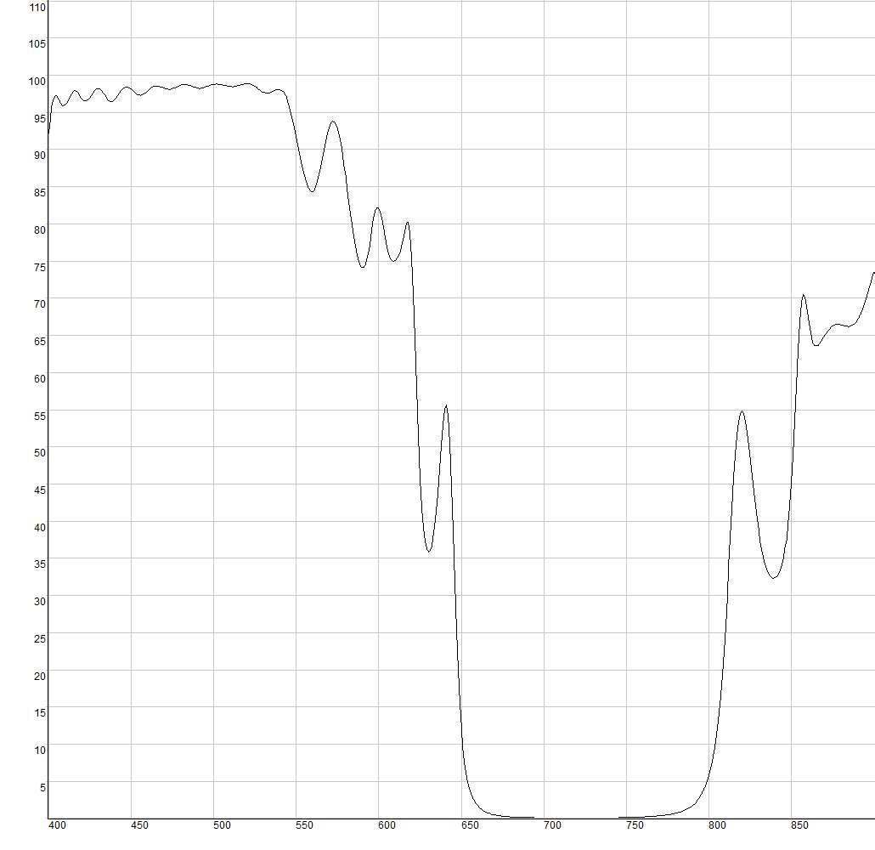
 | HR770nm-830nm HT450-550nm 分色镜, 45°
 | Wavelength (nm) | T(%)
 | 400 | 92.22
 | 405 | 97.23
 | 410 | 95.97
 | 415 | 97.82
Product Raw Data | 420 | 96.93
HR770nm-830nm HT450-550nm 分色镜, 45° | 425 | 96.89
 | 430 | 98.19
 | 435 | 96.98
免责声明：此处提供的数据仅供参考。不同批次的性能数据会有轻微变化。有关此数据的使用或可靠性的任何问题，请联系技术支持。 | 440 | 96.67
 | 445 | 98.14
 | 450 | 98.15
 | 455 | 97.32
 | 460 | 97.84
 | 465 | 98.52
 | 470 | 98.29
 | 475 | 98.14
 | 480 | 98.61
 | 485 | 98.64
材料K9，入射角45° 反射R>99.5%@770nm-830nm 透射T>90%@450-550nm | 490 | 98.26
 | 495 | 98.33
 | 500 | 98.7
 | 505 | 98.73
 | 510 | 98.46
 | 515 | 98.6
 | 520 | 98.88
 | 525 | 98.51
 | 530 | 97.75
 | 535 | 97.74
 | 540 | 98.08
 | 545 | 96.47
 | 550 | 91.8
 | 555 | 86.47
 | 560 | 84.35
 | 565 | 87.65
 | 570 | 92.94
 | 575 | 92.78
 | 580 | 86.36
 | 585 | 78.27
 | 590 | 74.1
 | 595 | 77.95
 | 600 | 82.16
 | 605 | 76.91
 | 610 | 75.13
 | 615 | 77.81
 | 620 | 75.43
 | 625 | 45.92
 | 630 | 35.9
 | 635 | 41.36
 | 640 | 55.03
 | 645 | 38.38
 | 650 | 12.22
 | 655 | 4.06
 | 660 | 1.71
 | 665 | 0.88
 | 670 | 0.51
 | 675 | 0.33
 | 680 | 0.23
 | 685 | 0.17
 | 690 | 0.13
 | 695 | 0.11
 | 700 | 0.09
 | 705 | 0.09
 | 710 | 0.08
 | 715 | 0.08
 | 720 | 0.08
 | 725 | 0.08
 | 730 | 0.08
 | 735 | 0.09
 | 740 | 0.09
 | 745 | 0.11
 | 750 | 0.13
 | 755 | 0.15
 | 760 | 0.19
 | 765 | 0.28
 | 770 | 0.36
 | 775 | 0.5
 | 780 | 0.71
 | 785 | 1.07
 | 790 | 1.74
 | 795 | 3.04
 | 800 | 5.81
 | 805 | 12.16
 | 810 | 25.94
 | 815 | 45.62
 | 820 | 54.84
 | 825 | 48.1
 | 830 | 38.75
 | 835 | 33.55
 | 840 | 32.4
 | 845 | 35.01
 | 850 | 45.04
 | 855 | 66.87
 | 860 | 67.35
 | 865 | 63.58
 | 870 | 64.94
 | 875 | 66.27
 | 880 | 66.41
 | 885 | 66.19
 | 890 | 67.12
 | 895 | 69.94
 | 900 | 73.73

